단체접수_신청양식
오수개 전국 어린이 그림 공모전 단체접수 참가자 명단
올바른 접수 예시
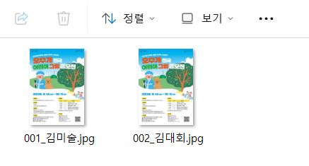
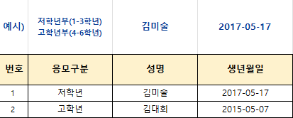
학교(단체)명
학교(단체) 주소 (도로명)
지도교사 성명 |  |  |  | 지도교사 연락처
총 출품작 수
※ 주소, 연락처의 경우 단체 지도선생님의 정보로 일괄 기입해주셔도 됩니다. |  |  |  |  |  |  |  |  | 
※ 엑셀 시트 내 기재된 번호/성명/작품제목과 압축된 첨부파일 내 작품의 정보가 정확히 일치(매칭)되도록 작성, 업로드 |  |  |  |  |  |  | Ex) 작품파일명 : 001_김미술, 002_김대회 (기입한 시트 내 순서와 폴더 내 작품 순서가 일치하게 정렬)
예시) | 김미술 | 201○-○○-○○ (2014년~2019년생) | ※ 참가자 학생 개인별 상세 정보를 모를 시 대표자 정보(학원/학교 정보)로 통일 가능 |  |  | ※ 필수기입 ※ OO초 까지 기입 | ※ 필수기입 | ※ 필수기입 | ※ 필수체크
번호 | 성명 | 생년월일 | 주소 (도로명 주소) | 연락처 ex) 010-xxxx-xxxx | 비상연락처 | 초등학교명 | 작품 제목 | 작품 설명 | 법정대리인 동의
1
2
3
4
5
6
7
8
9
10
11
12
13
14
15
16
17
18
19
20
21
22
23
24
25
26
27
28
29
30
31
32
33
34
35
36
37
38
39
40
41
42
43
44
45
46
47
48
49
50
51
52
53
54
55
56
57
58
59
60
61
62
63
64
65
66
67
68
69
70
71
72
73
74
75
76
77
78
79
80
81
82
83
84
85
86
87
88
89
90
91
92
93
94
95
96
97
98
99
100
101
102
103
104
105
106
107
108
109
110
111
112
113
114
115
116
117
118
119
120
121
122
123
124
125
126
127
128
129
130
131
132
133
134
135
136
137
138
139
140
141
142
143
144
145
146
147
148
149
150

